开机附着
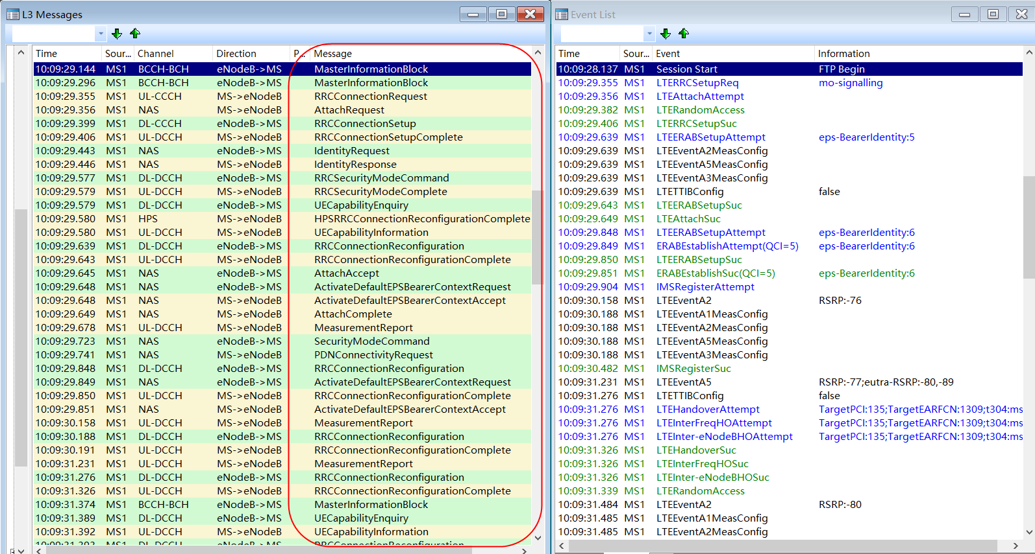
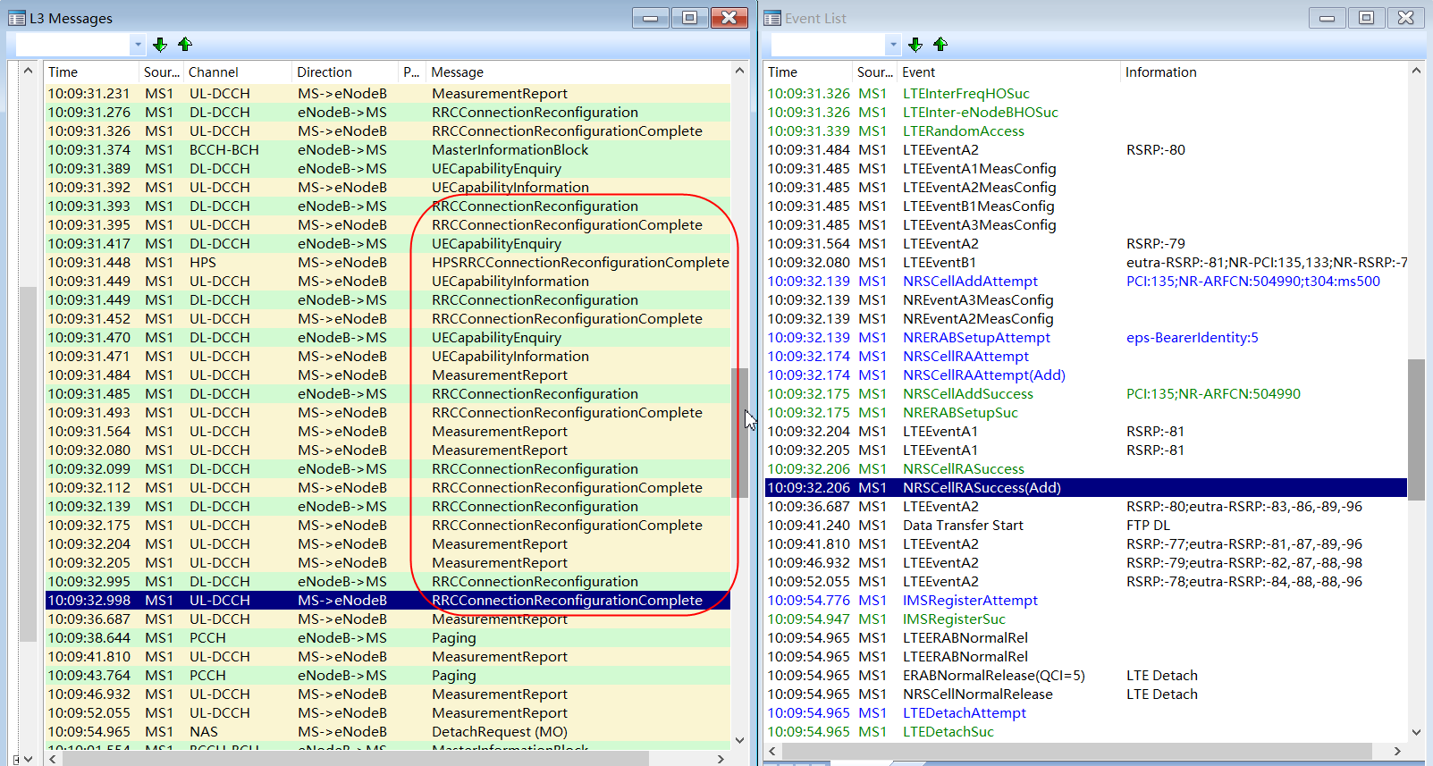
5G终端注册到非4G锚点小区 1.1 5G终端注册到非4G锚点小区 UE刚开机时，先读取系统消息，选择到一个合适的小区驻留后，并进行附着过程。RRC建立请求原因为:mo-Signalling。RRC连接建立→身份鉴权→安全加密→UE能力鉴定→附着成功；附着流程如下：

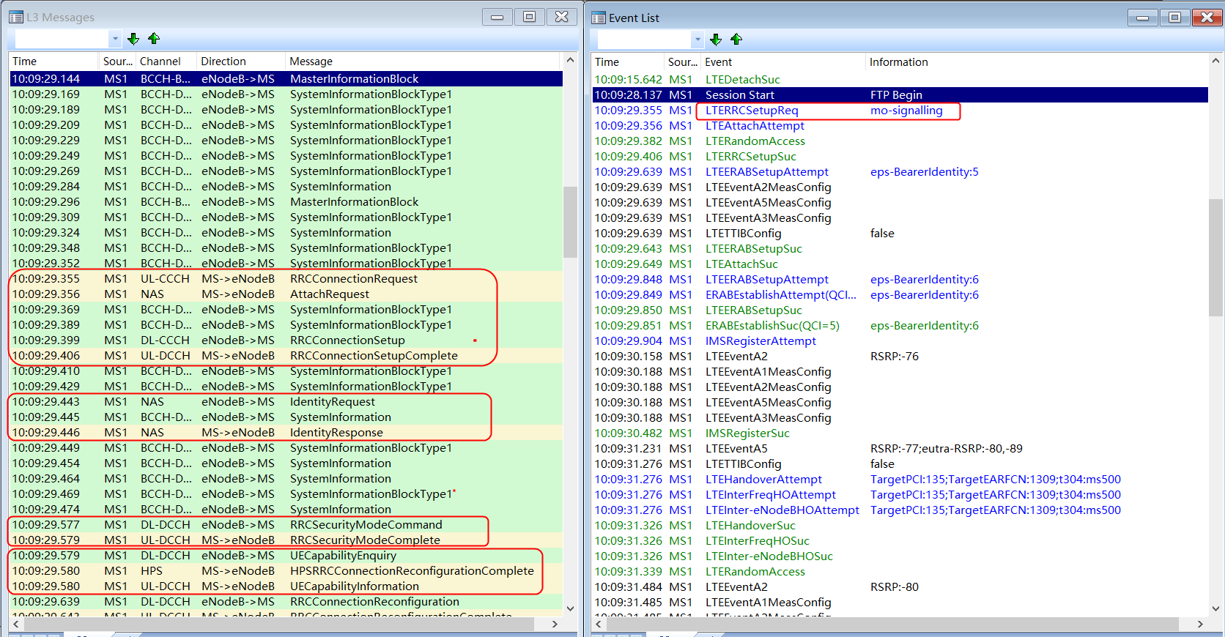

若是5G终端，在上报UE能力时包含支持的NR频带，如Band41；

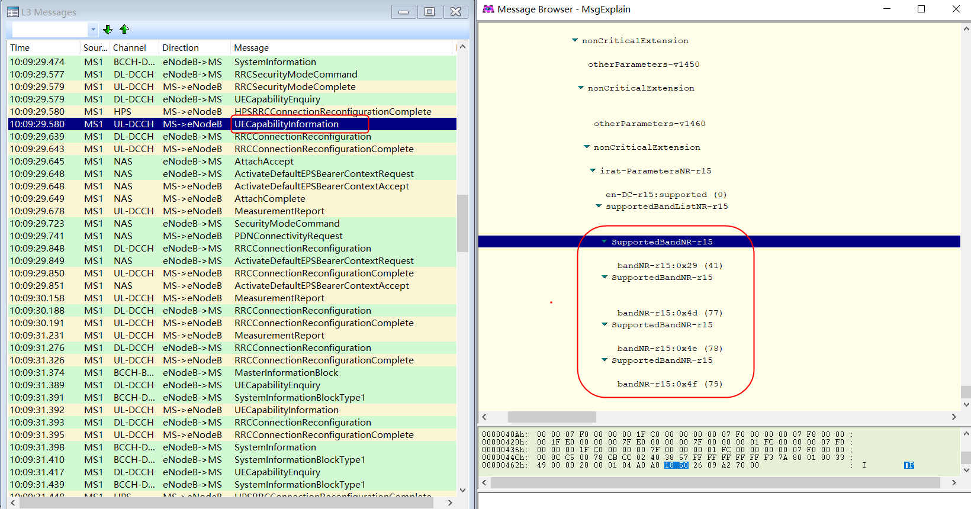

1.2 非4G锚点小区→4G锚点小区 若5G终端初始接入到非4G锚点小区时，eNodeB会下发RRC连接重配置，包含测量控制消息，如测量频点1309，测量事件A5 1 门限-70dbm（测量RSRP-140），测量事件A5 2 门限-105（测量RSRP-140）；
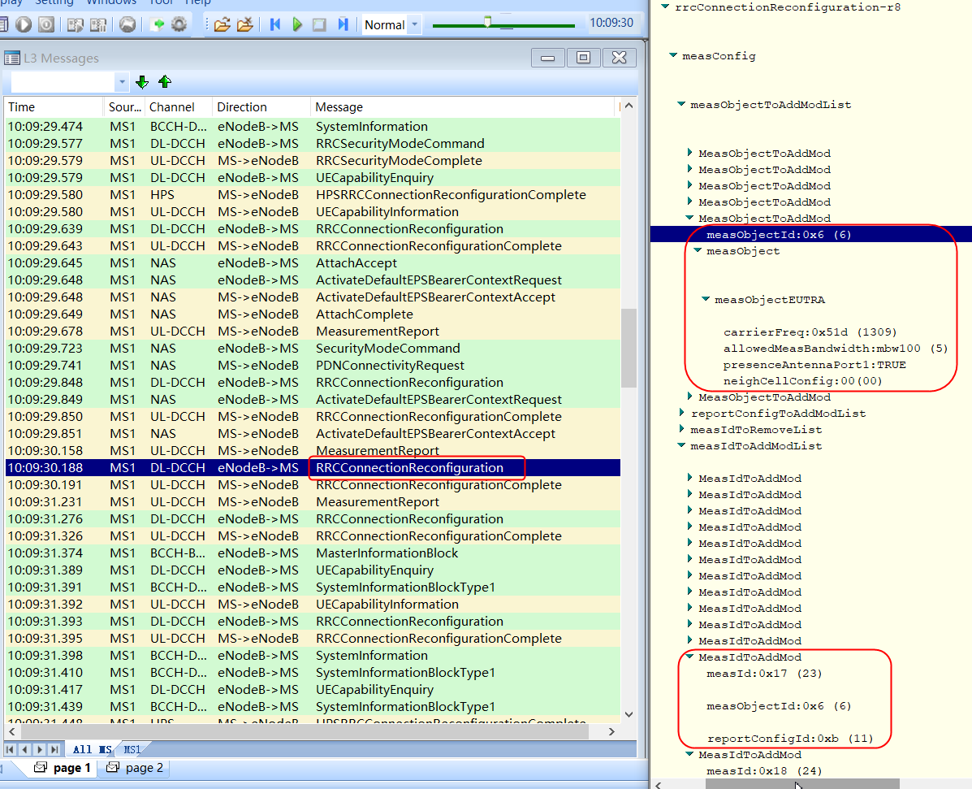

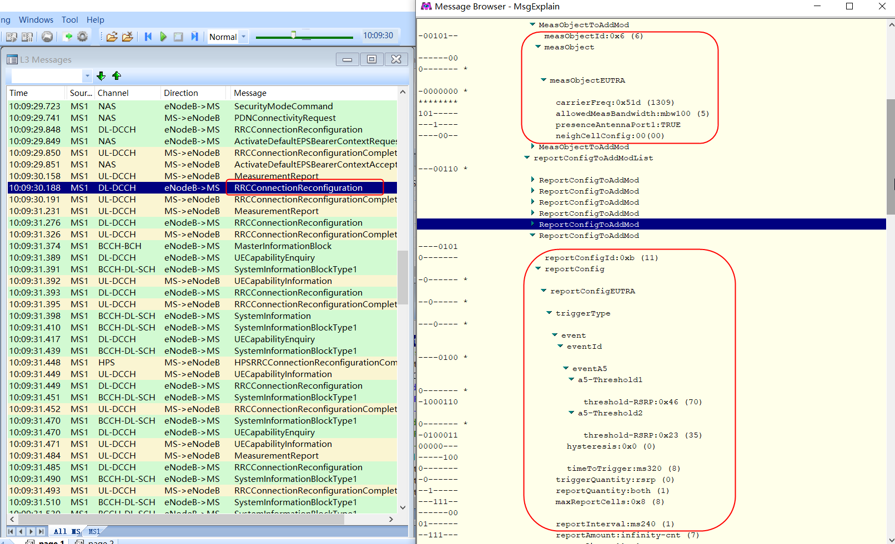

5G终端测量4G锚点小区RSRP，若4G锚点小区满足切换门限，则上报测量报告，包含4G锚点小区信息，PCI/RSRP等；

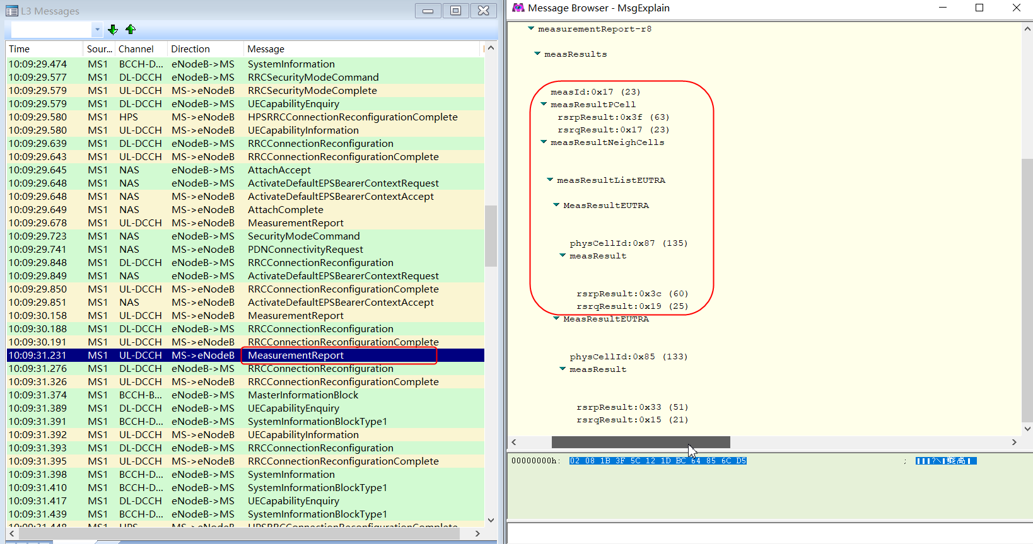

5G终端通过RRC连接重配置过程，从4G非锚点小区切换到4G锚点小区；
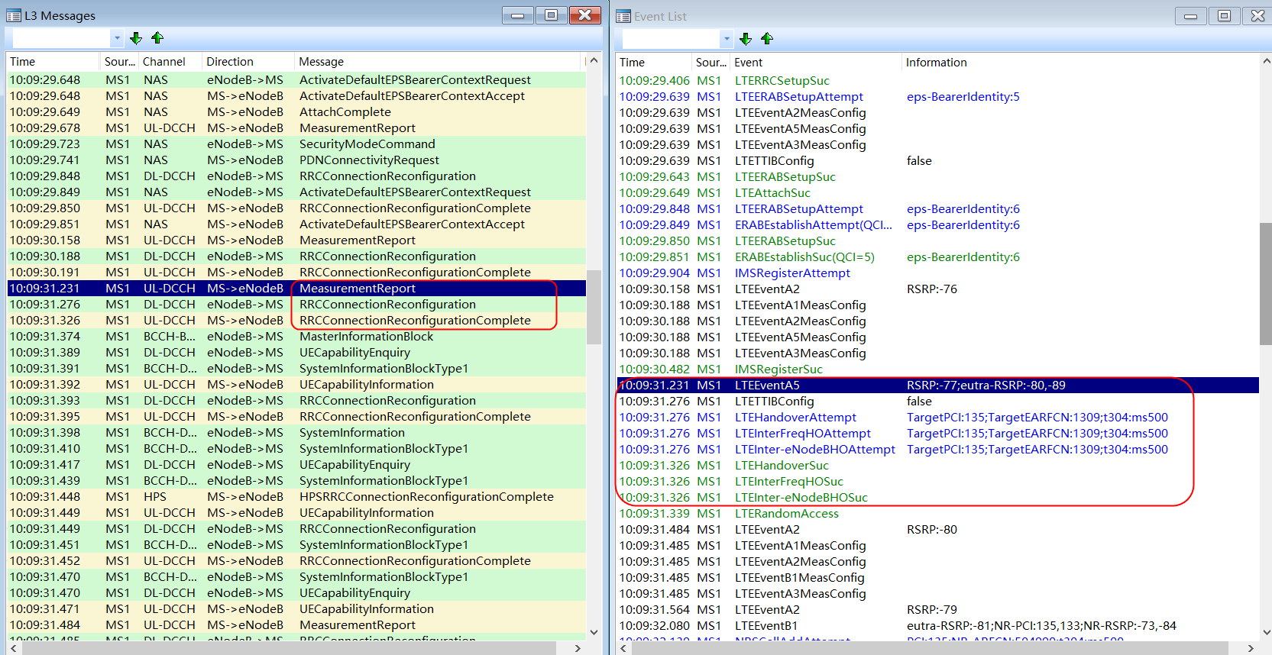

1.3 4G锚点小区添加5G辅小区 在4G锚点小区下发RRC连接重配置消息，包含5G测量信息，频点，测量事件，B1门限-105（RSRP-157）；
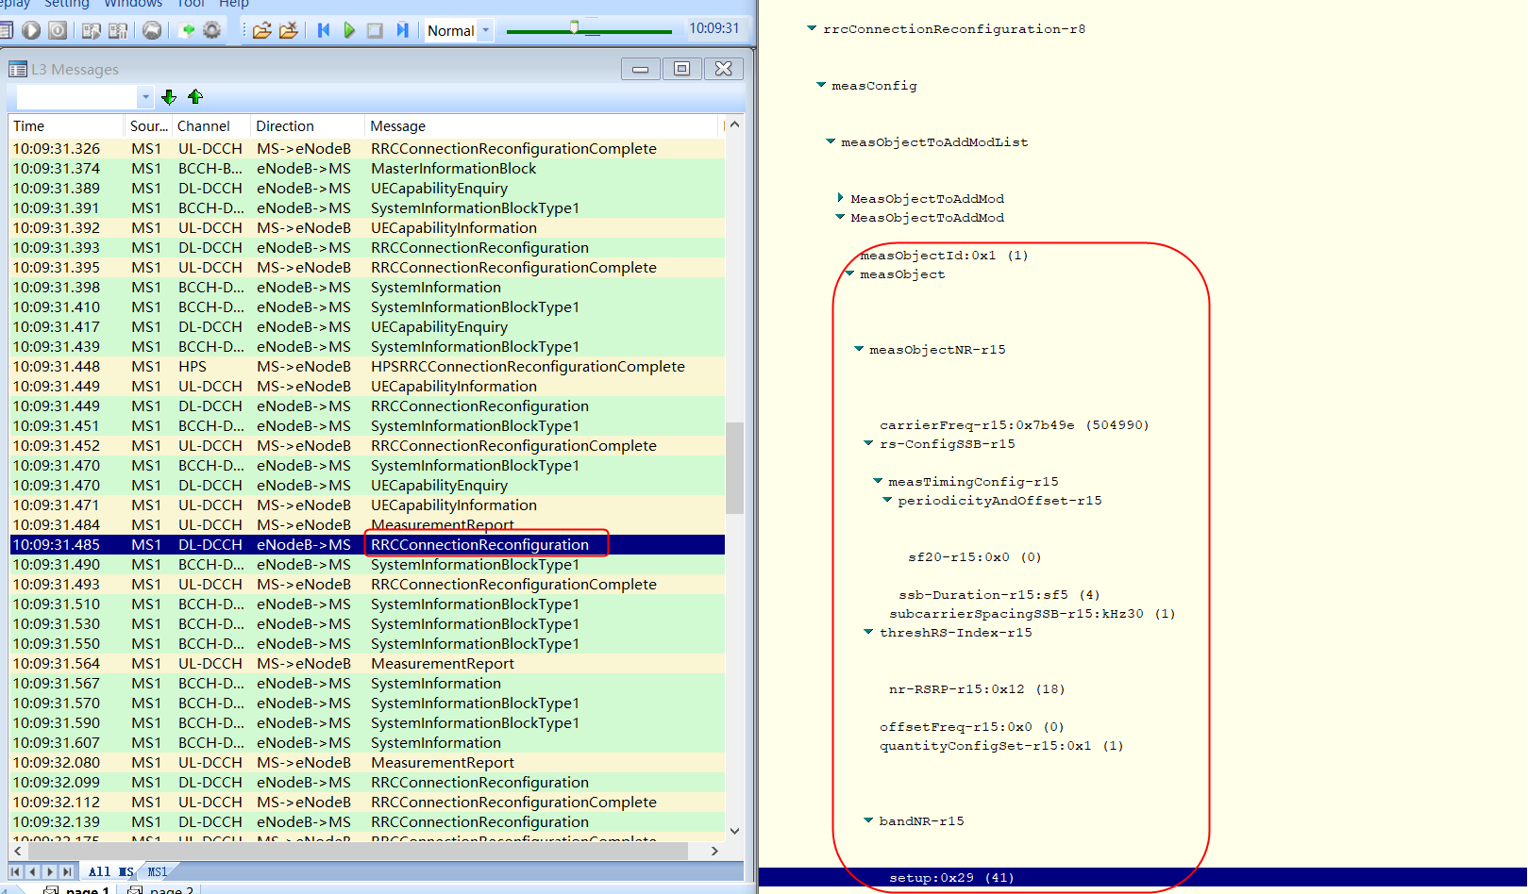



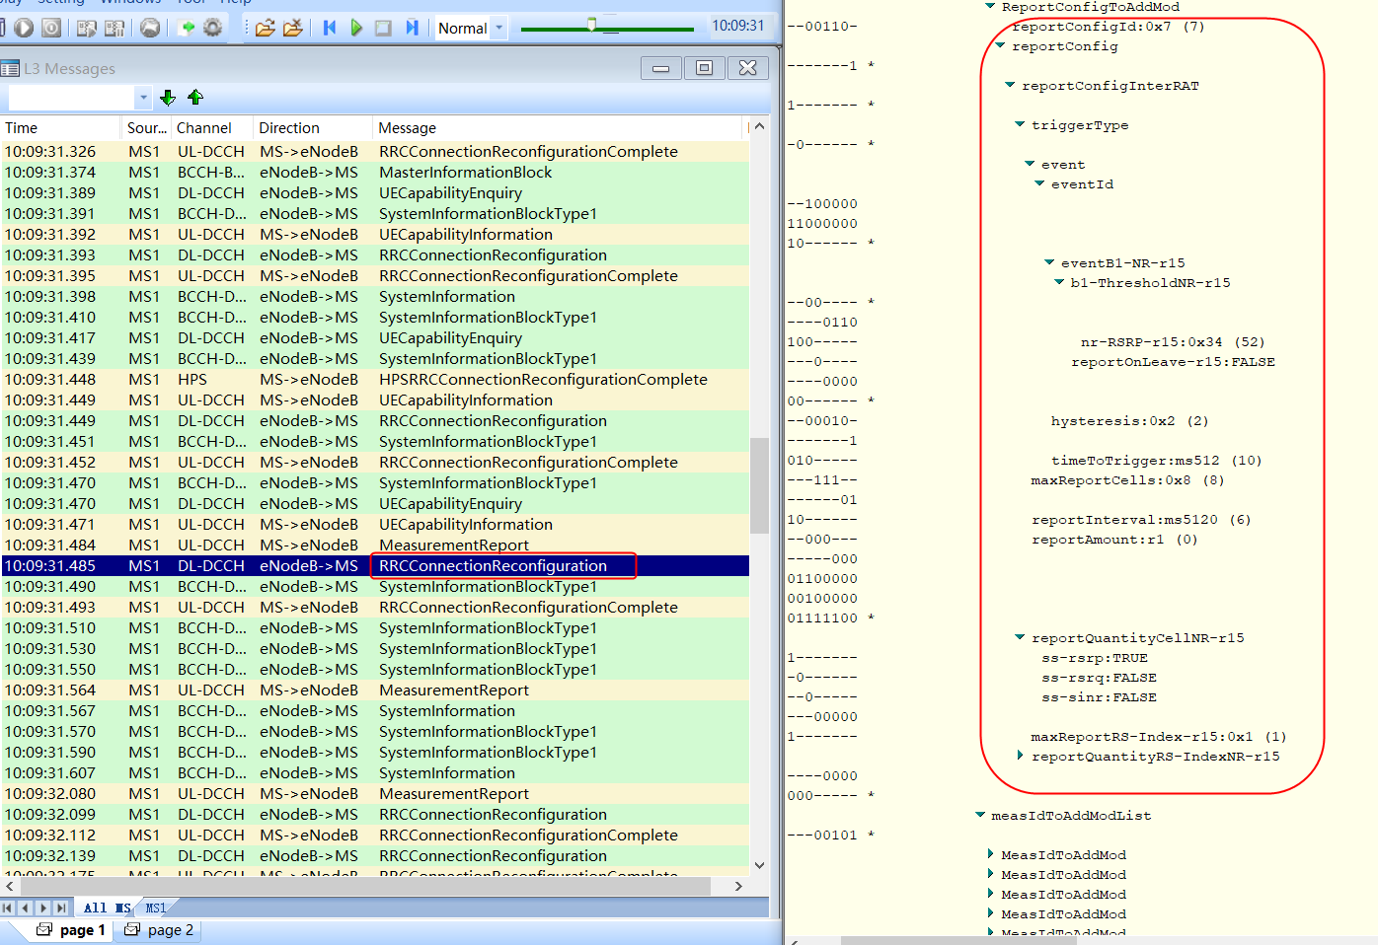

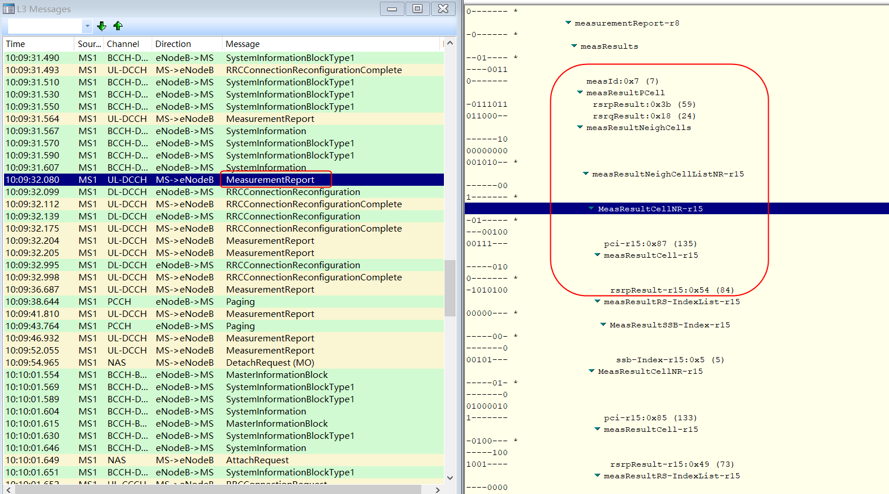
5G终端上报测量报告，包含NR频点测量信息，PCI，RSRP等；

4G锚点小区下发RRC连接重配置，包含NR小区配置，SSB频点，子载波间隔，带宽等；

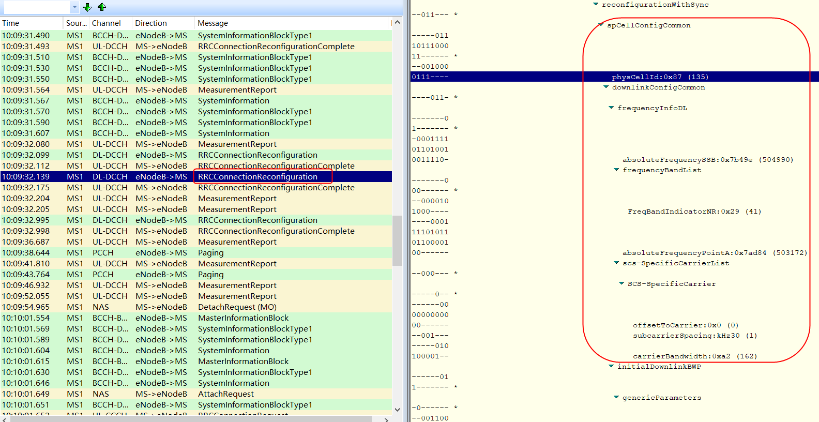

5G终端上报RRC连接重配置完成，NRScell添加成功。
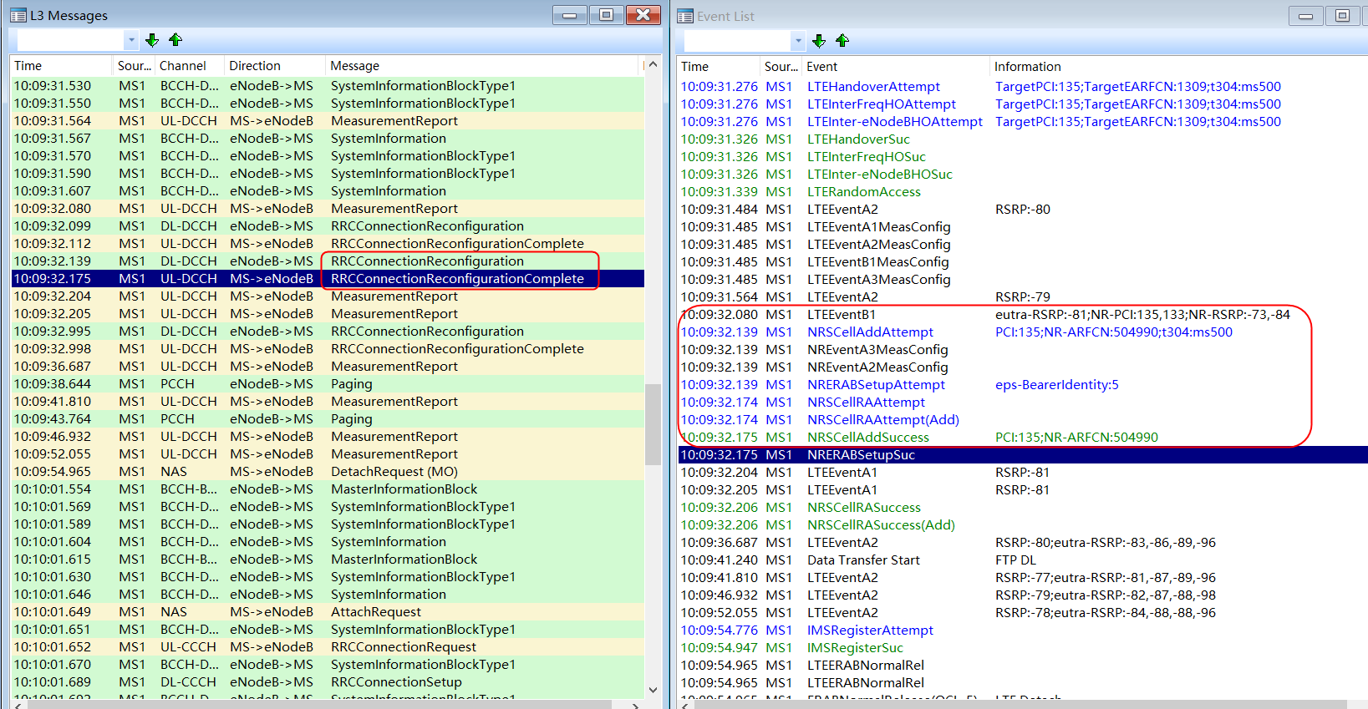

整体信令流程如下：

空闲态发起业务信令流程
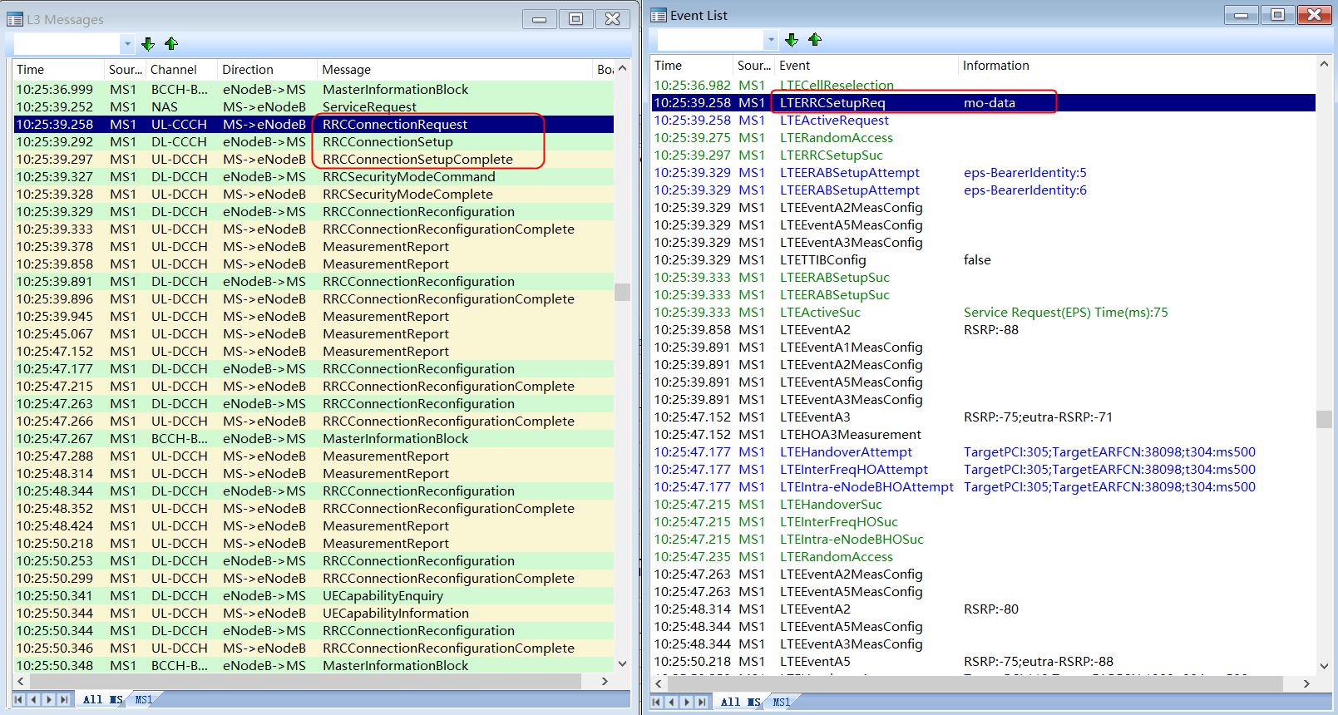
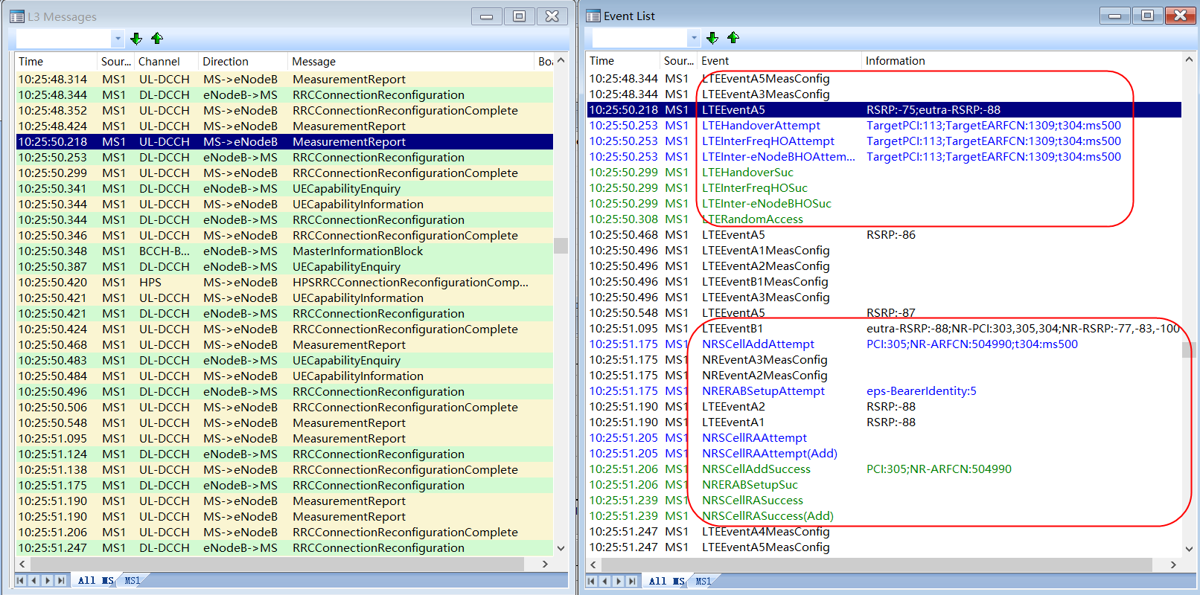
2、空闲态发起业务信令流程 5G终端在空闲态下发起业务请求时，RRC连接建立原因为:mo-Data；接着进行RRC连接建立→身份鉴权→安全加密→UE能力鉴定→ERAB建立→切换到4G锚点小区→添加5G辅小区过程。

5G连接态发起语音信令流程
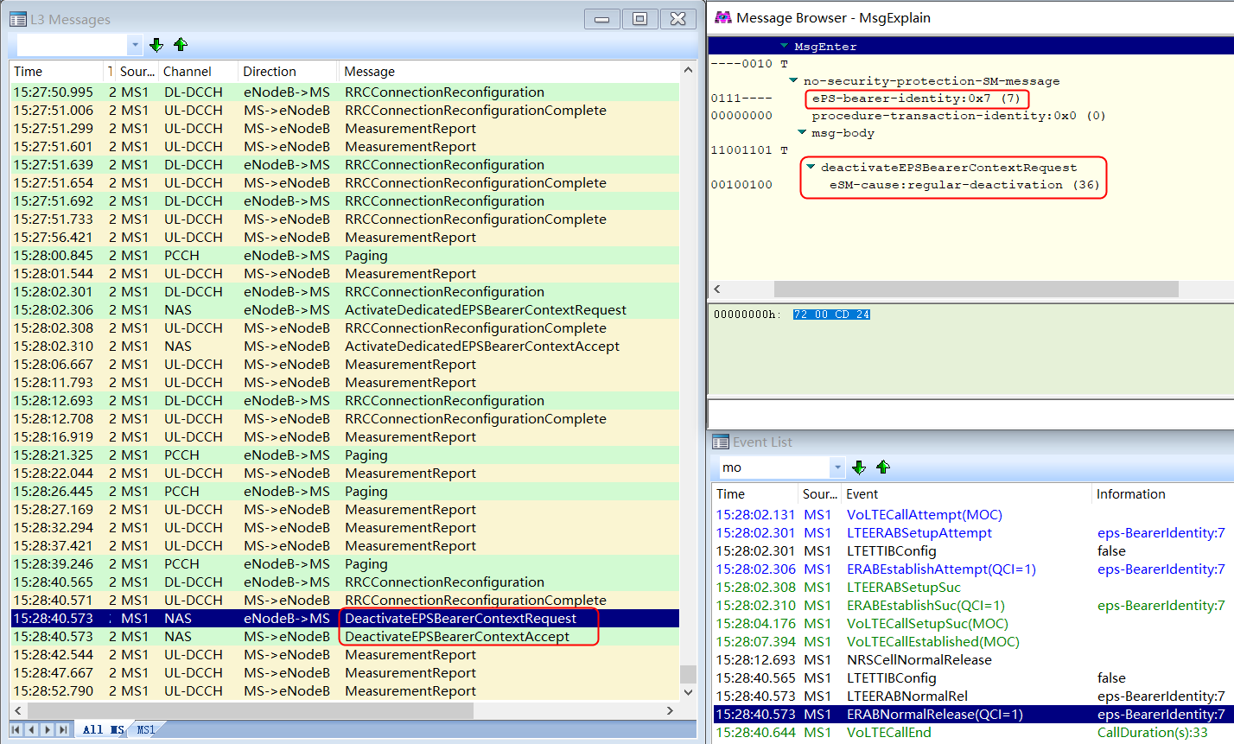
3、5G连接态发起语音信令流程 5G终端在5G小区连接状态下发起Volte业务，会激活QCI1默认EPS承载，通话结束后去激活QCI1默认EPS承载，详细信令流程如下：
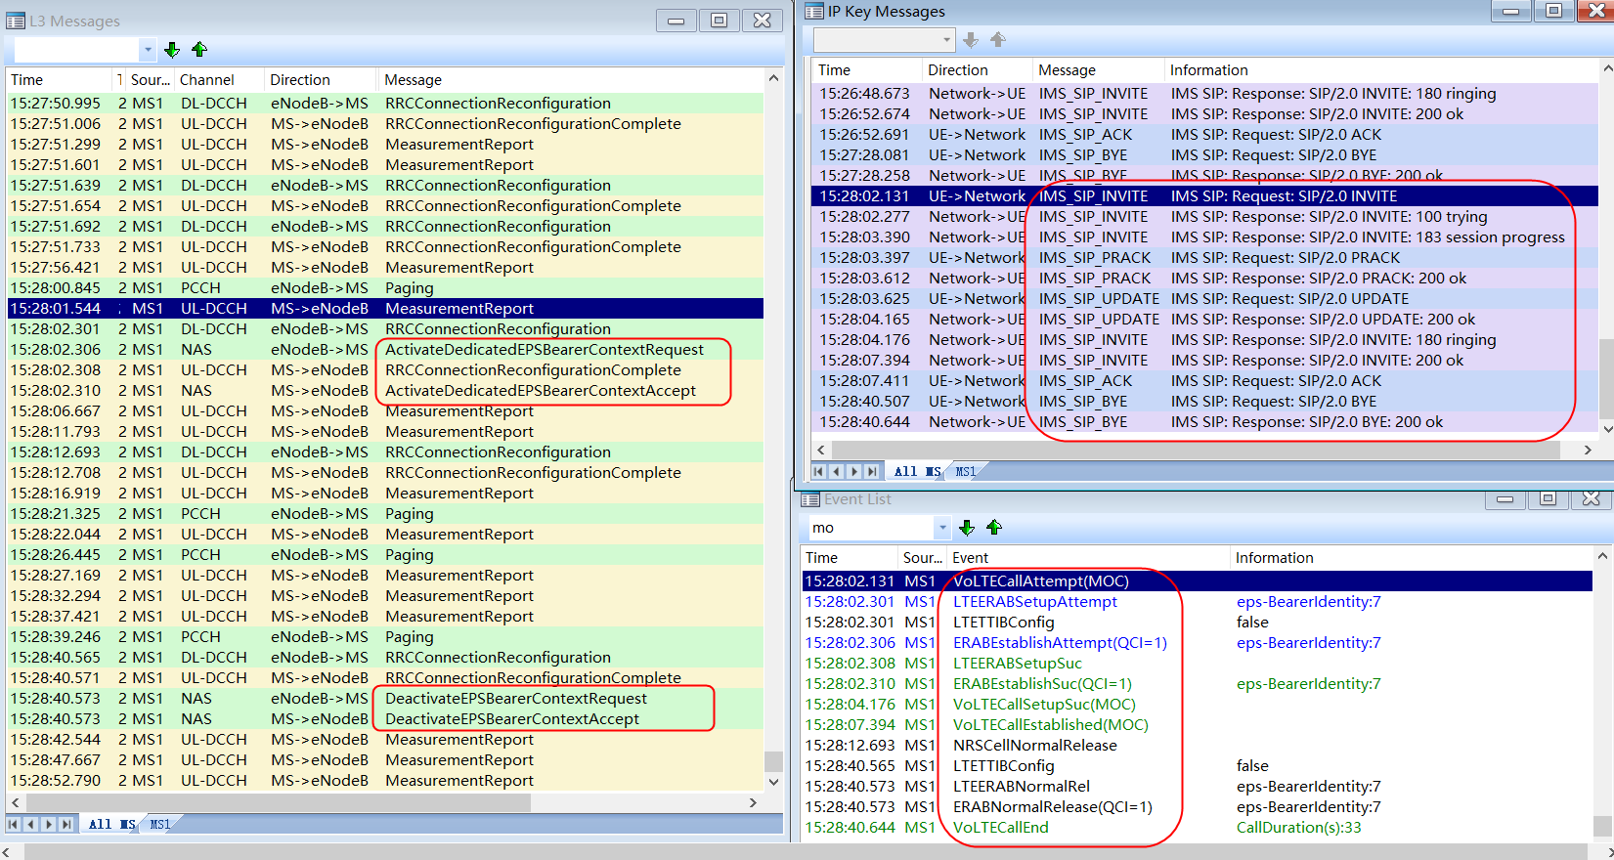

起呼时激活QCI1默认承载；

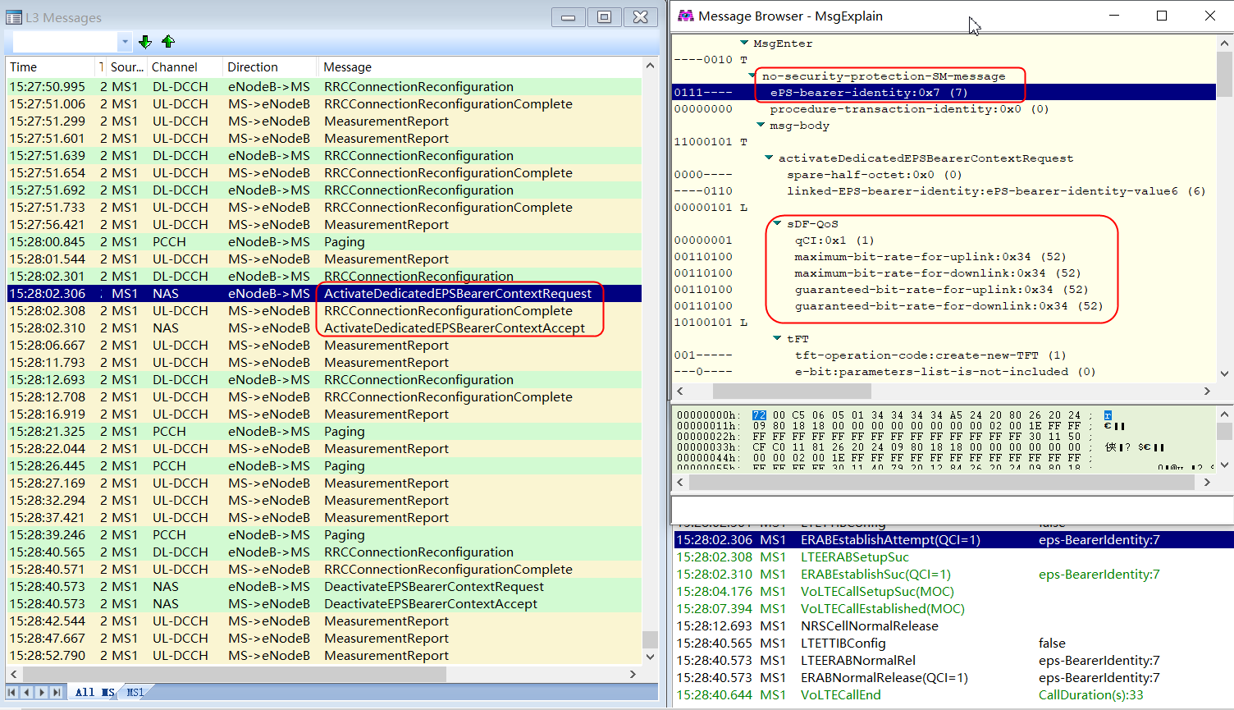

挂机时去激活QCI1默认承载。

关机信令流程
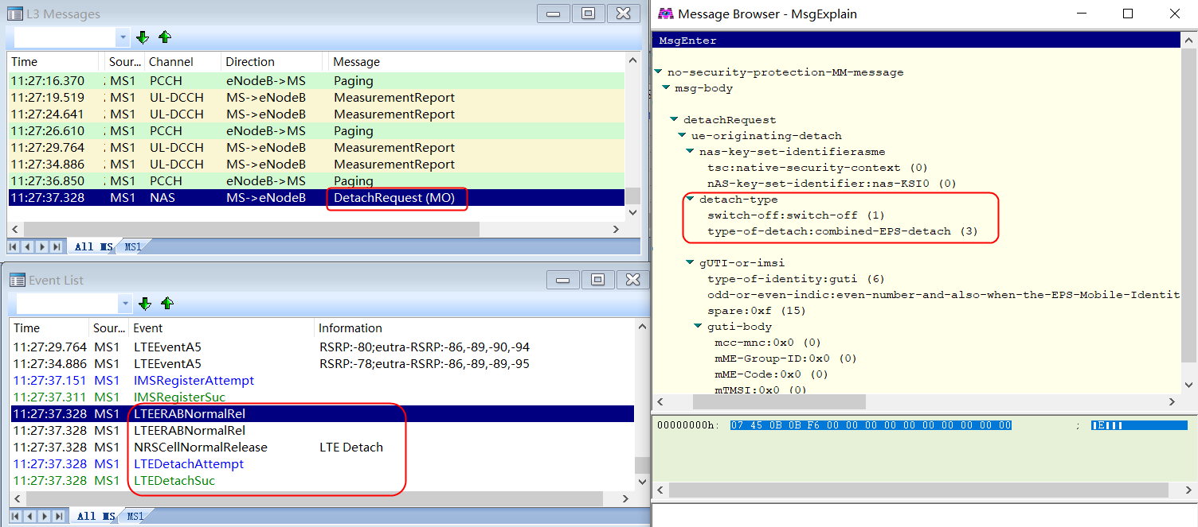
关机信令流程 5G终端关机，向eNodeB发起DetachRequest，4G小区ERAB释放，5G辅小区释放。

5G辅小区释放信令流程
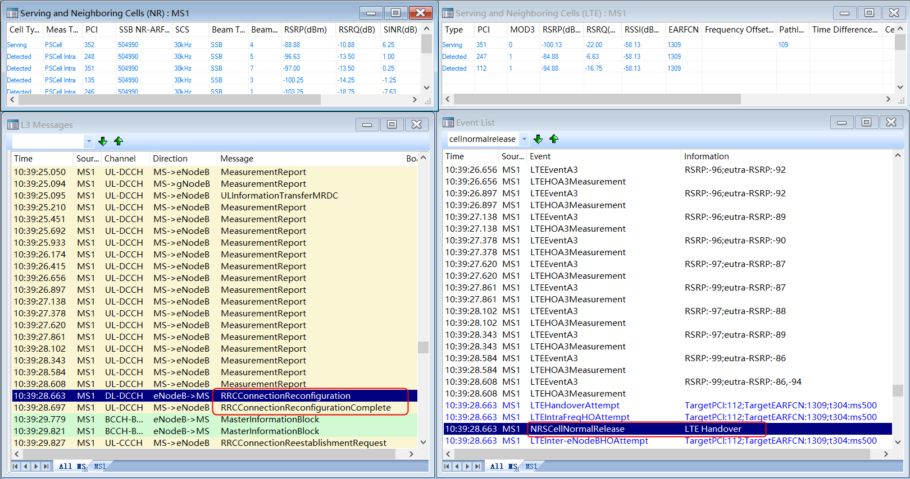
4.1 切换原因导致NRCell释放

切换信令流程
6、切换信令流程 6.1、4G锚点小区切换，5G辅小区不变 5G终端在4G锚点小区上报A3测量报告，包含本小区测量信息，4G锚点邻区信息，NR邻区信息；
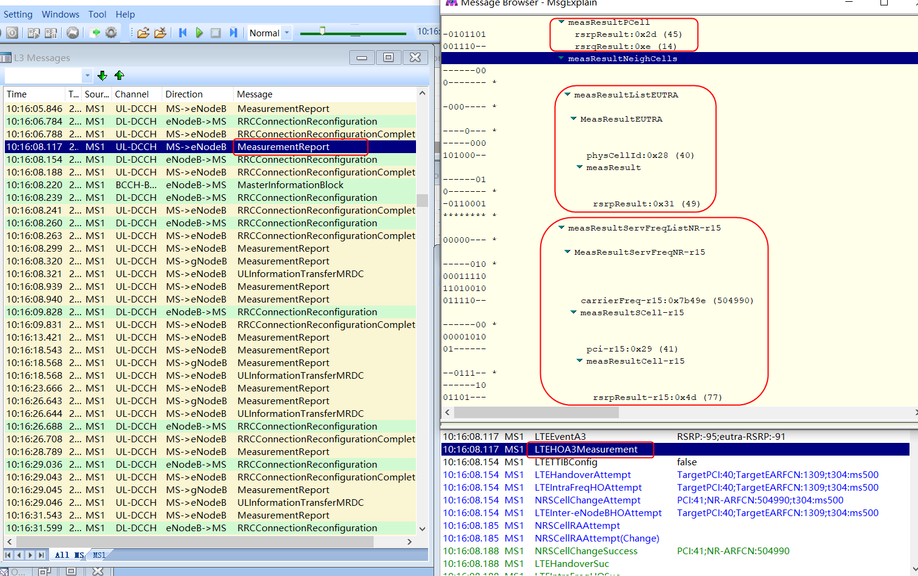

eNodeB发起切换，下发RRC连接重配置消息，包含目标邻区信息PCI，频点和NR配置信息等；

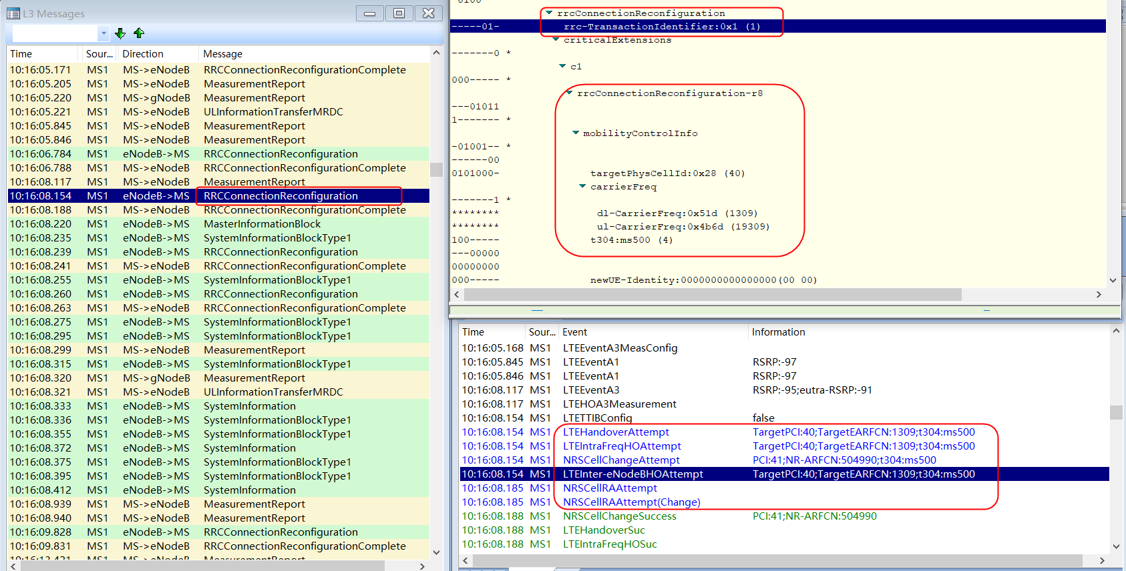

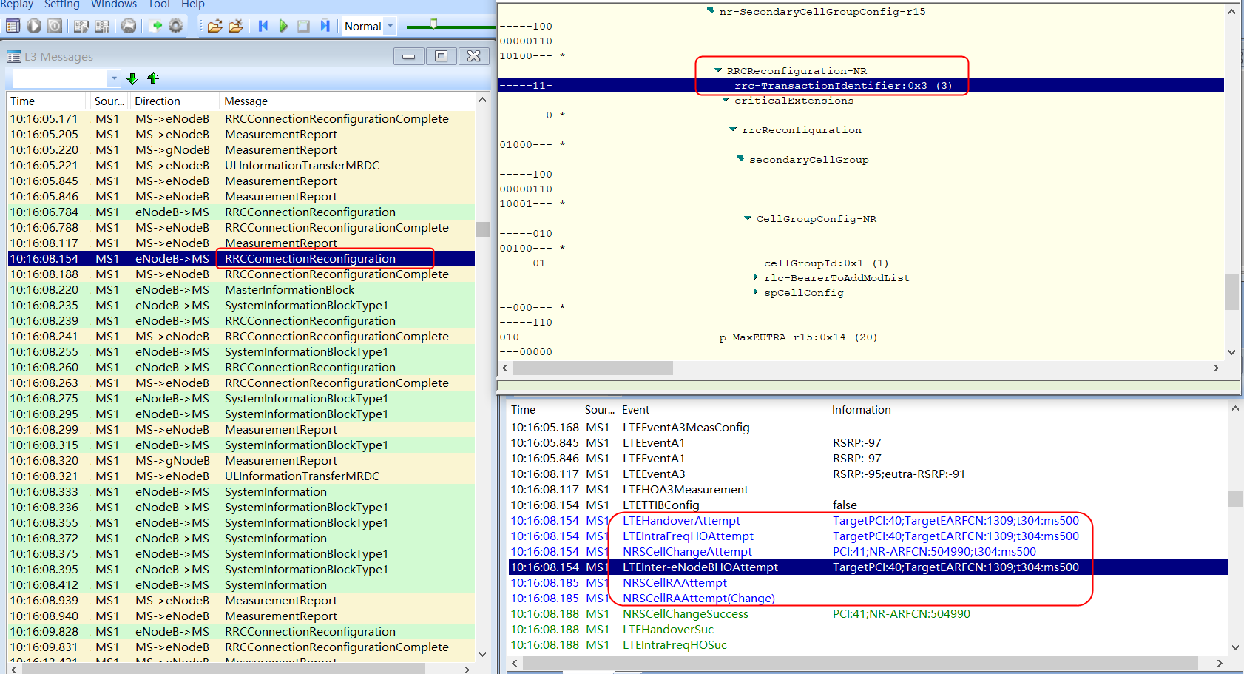

5G终端上报RRC连接重配置完成消息，切换完成。
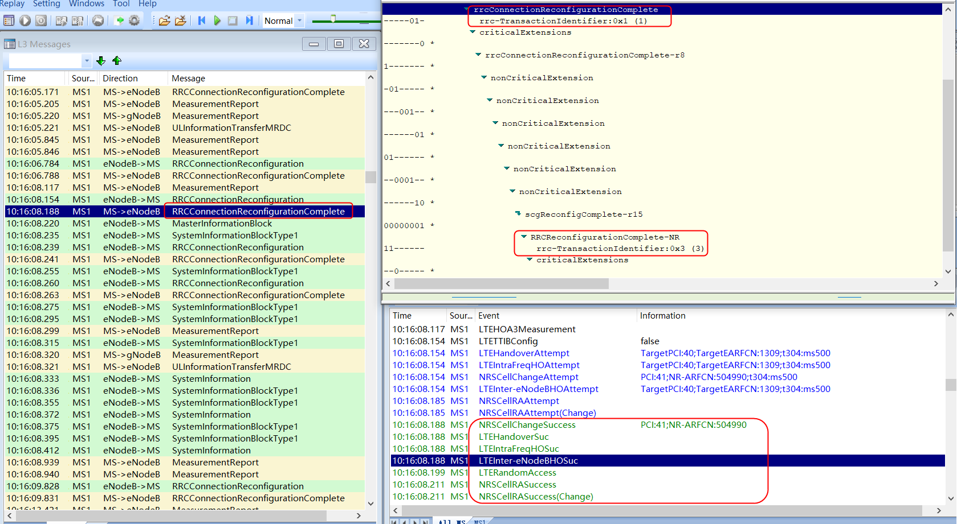

4G锚点小区切换和5G辅小区不变整体信令流程如下：

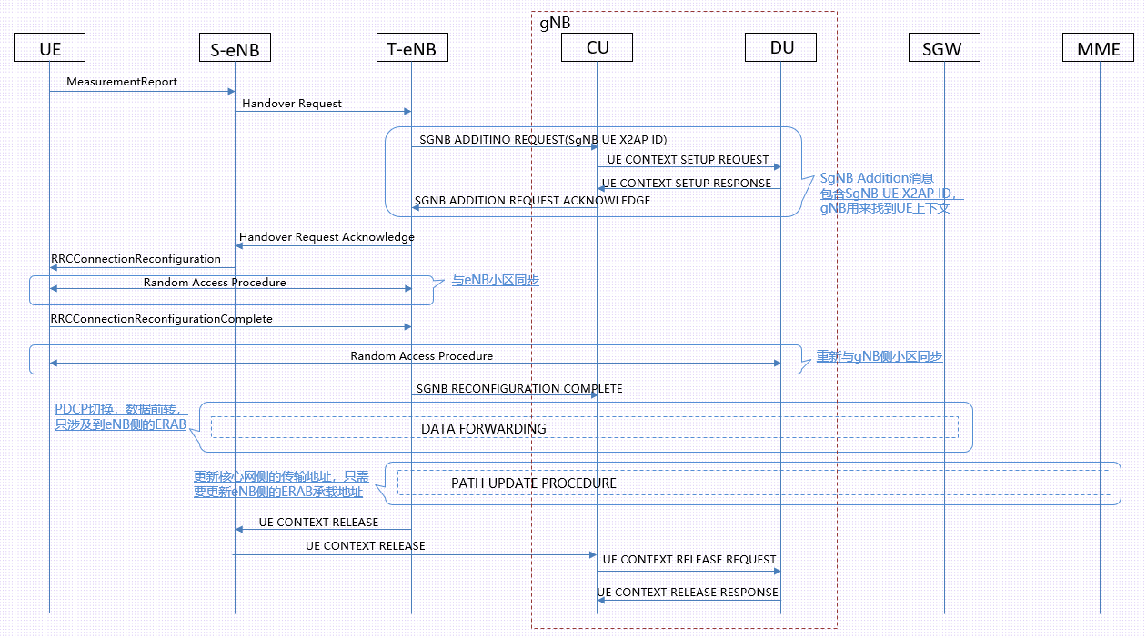

6.2、4G锚点小区不变，5G辅小区切换 5G终端在4G锚点小区上报A3测量报告，包含5G辅小区测量信息，5G邻区信息
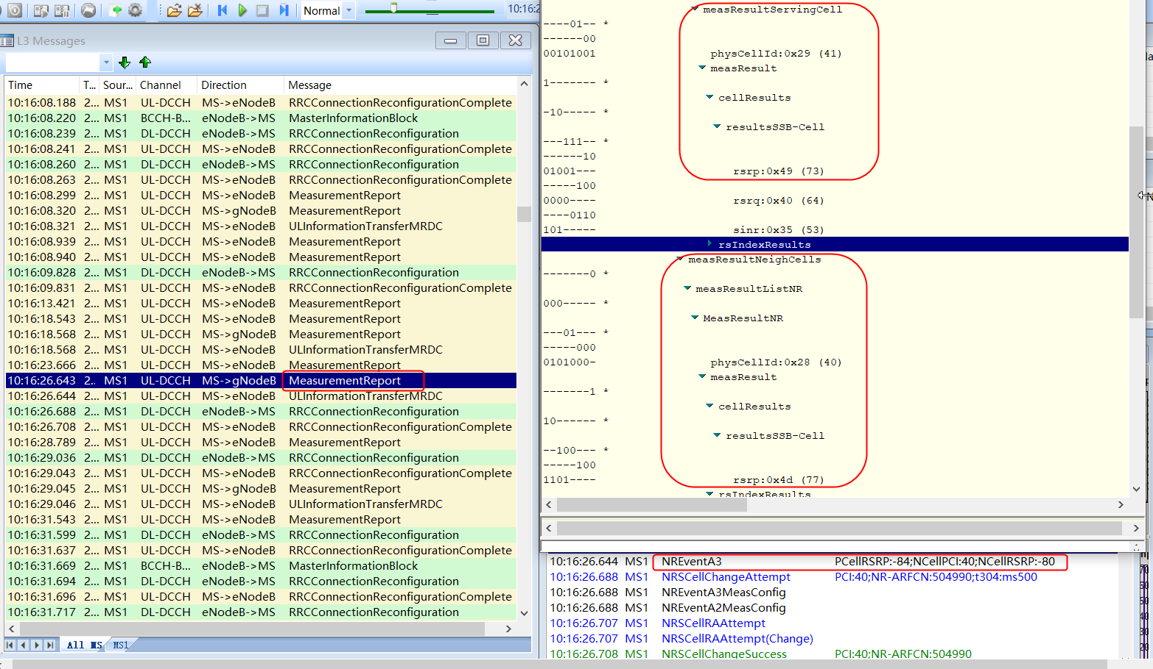

eNodeB发起切换，下发RRC连接重配置消息，包含目标邻区配置信息；
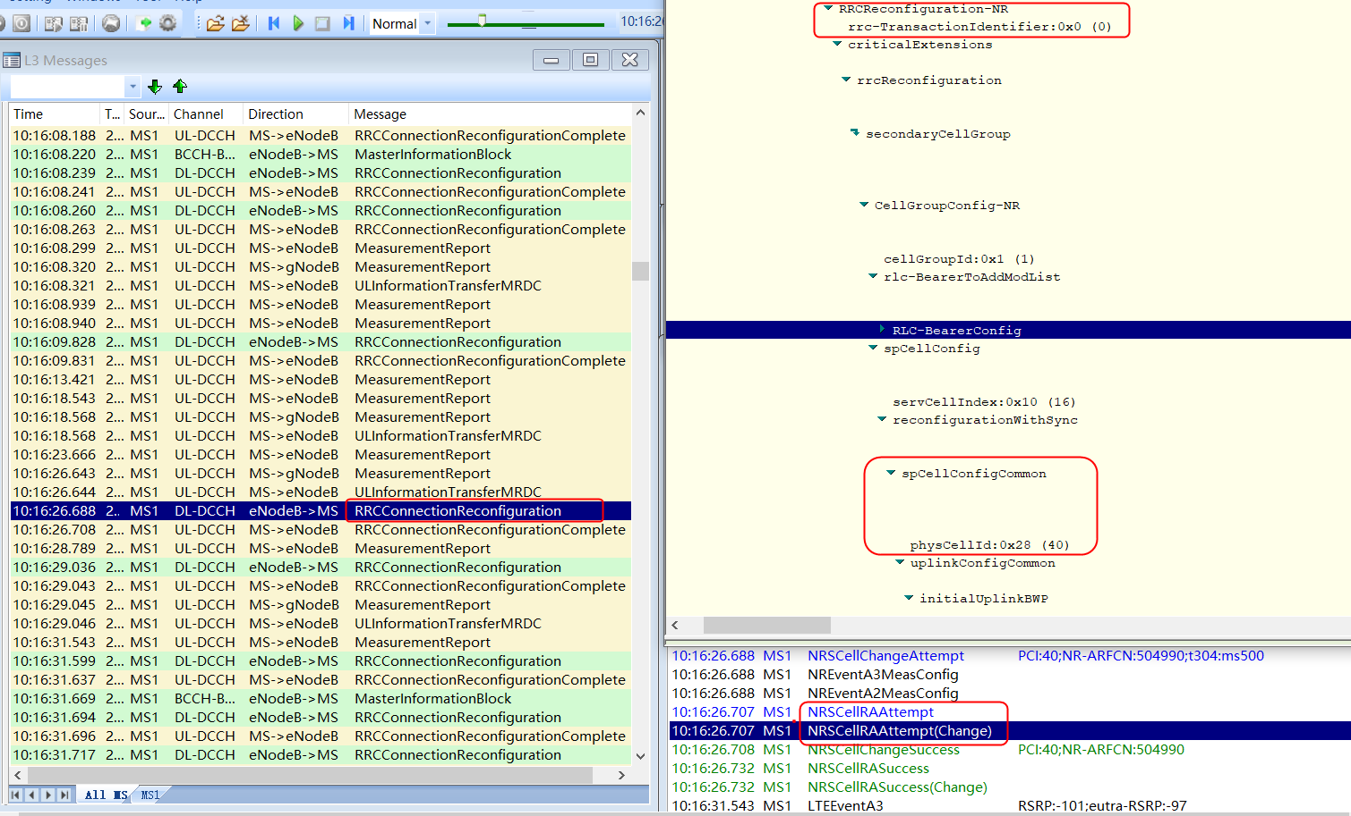

5G终端上报RRC连接重配置完成消息，5G辅小区切换完成。

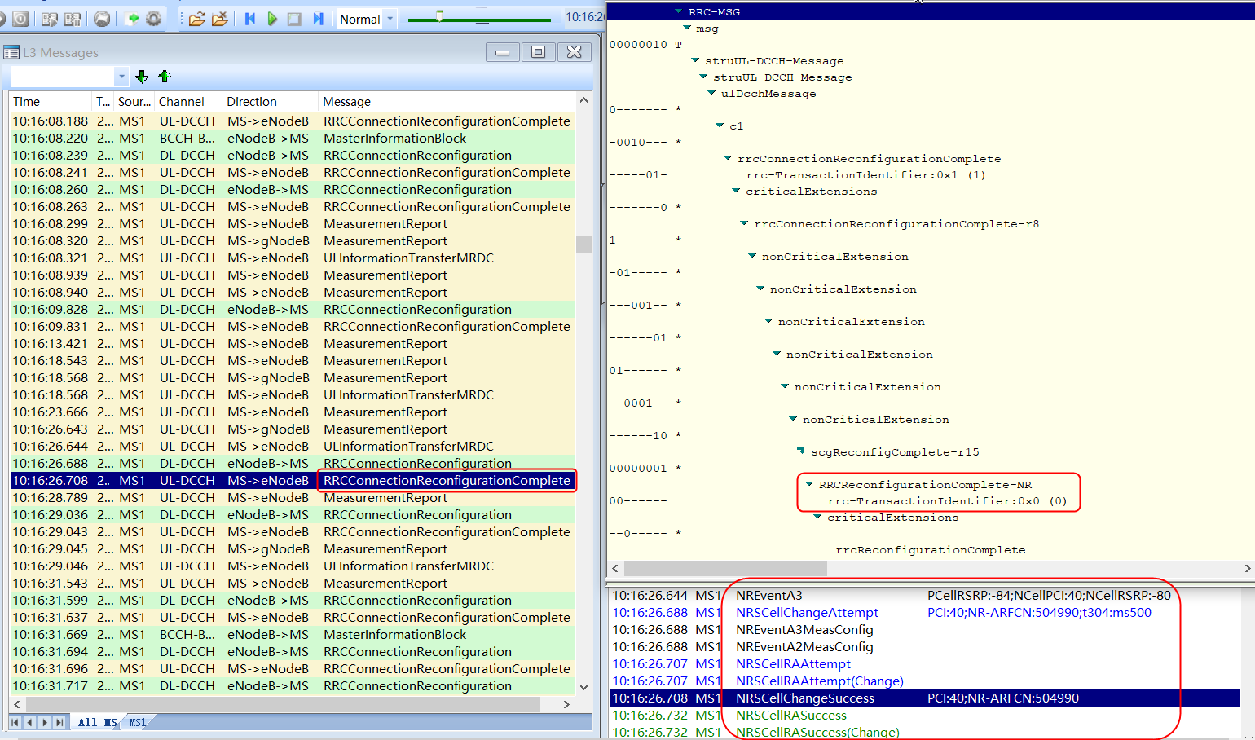

4G锚点小区不变和5G辅小区切换整体信令流程如下：
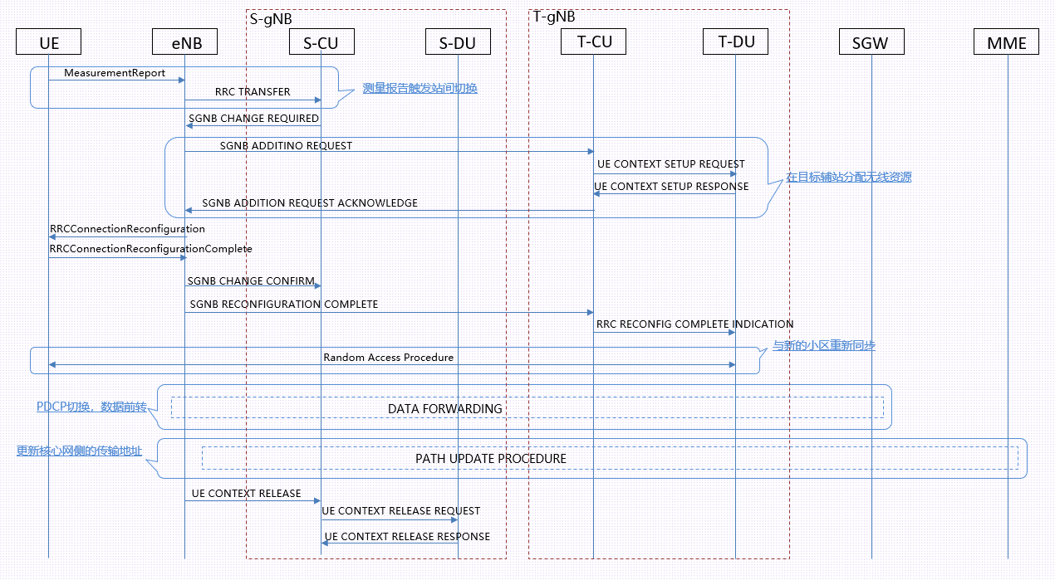

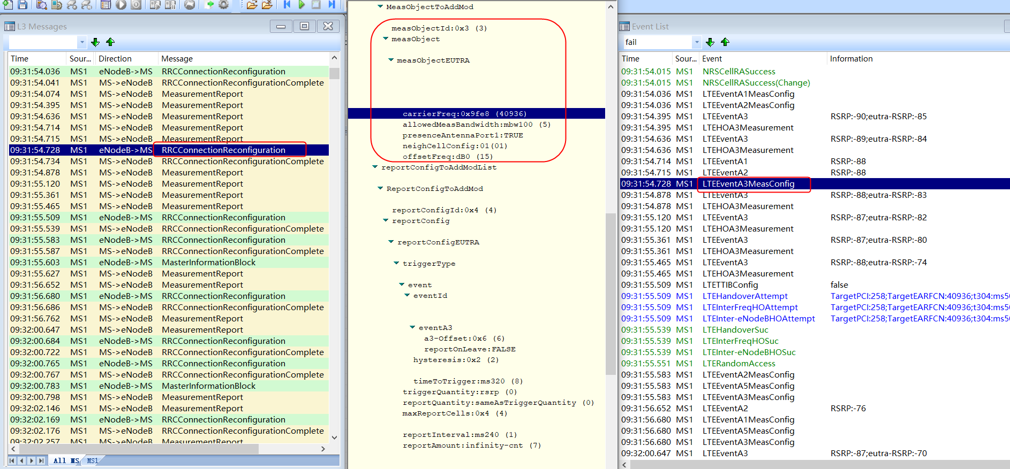
6.3、4G锚点小区向非锚点小区切换 4G锚点小区下发测量配置消息，包含A1/A2/A3测量事件信息；

5G终端测量后满足上报A3测量报告，包含本小区测量RSRP，邻区信息PCI/RSRP，NR小区信息；

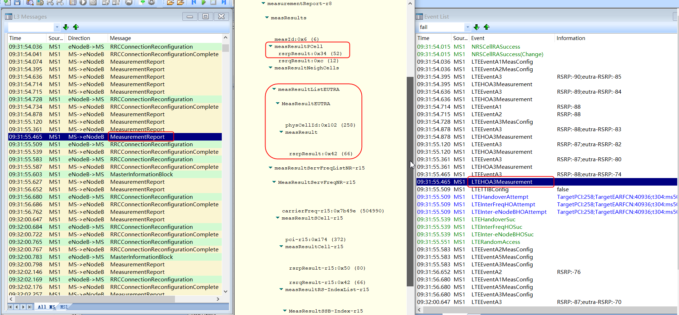

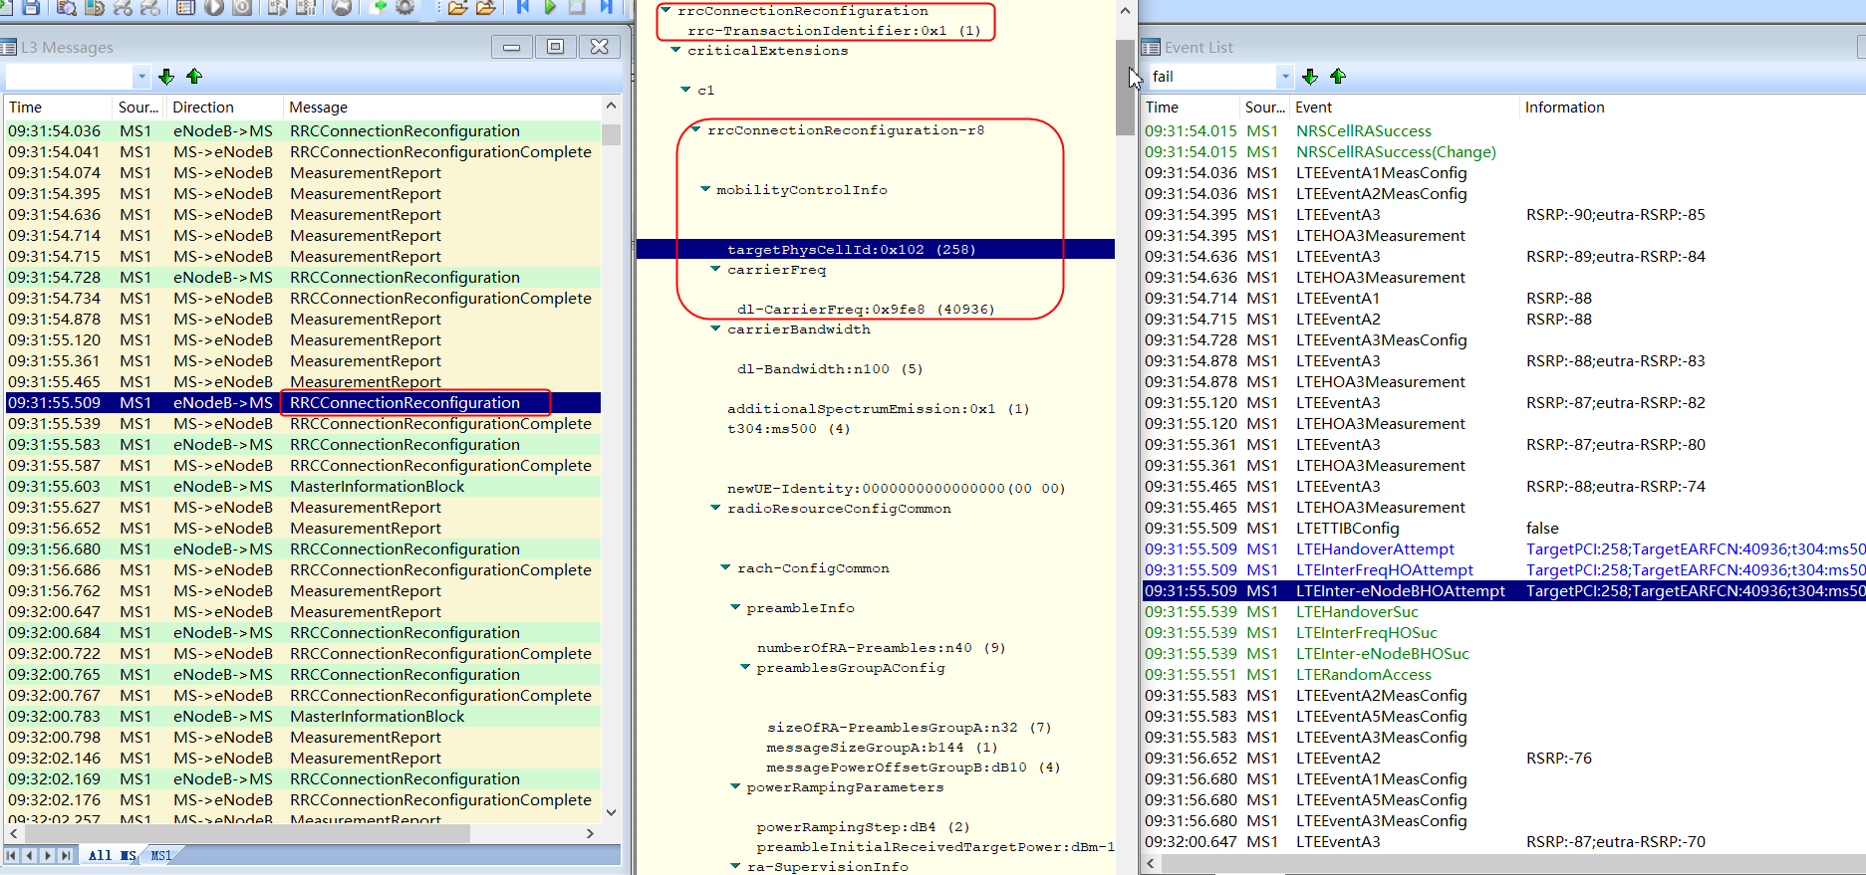
eNodeB判决后下发RRC连接重配置消息，准备切换，包含目标PCI/频点；由于切换目标频点40936是非锚点频点，切换只发生在LTE内，不携带NR小区；

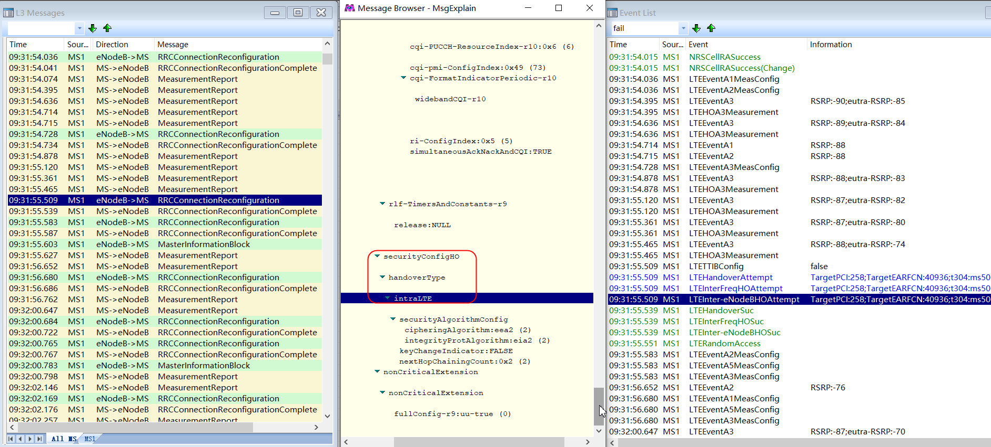

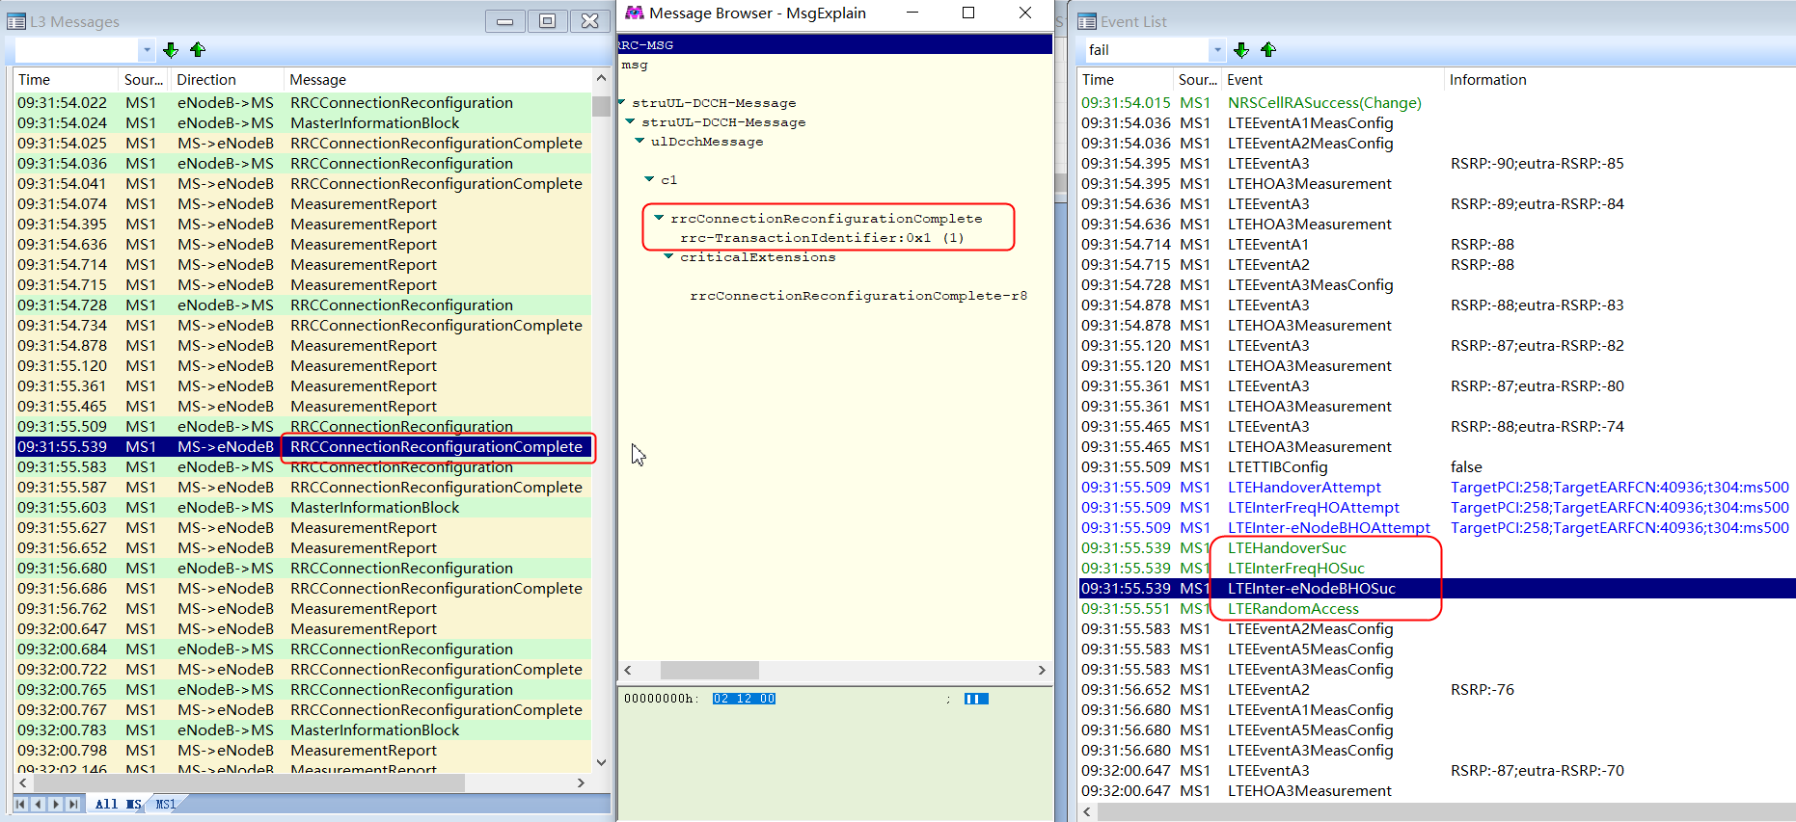
5G终端上报RRC连接重配置完成消息，锚点小区切换到非锚点小区完成。

网优圈子


